Descrizione
Matrice Acquisti
PRESENTAZIONE
SERRA AUTOMATIZZATA - CASA DOMOTICA e STAMPA in 3D
PER LE SCUOLE SUPERIORI
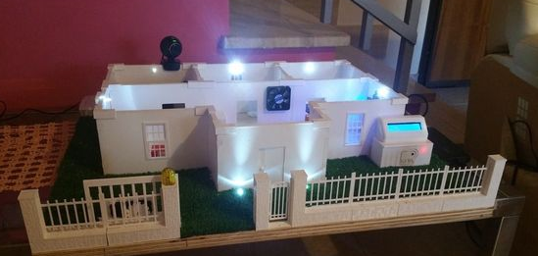 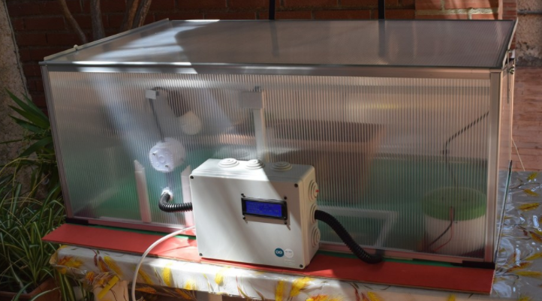 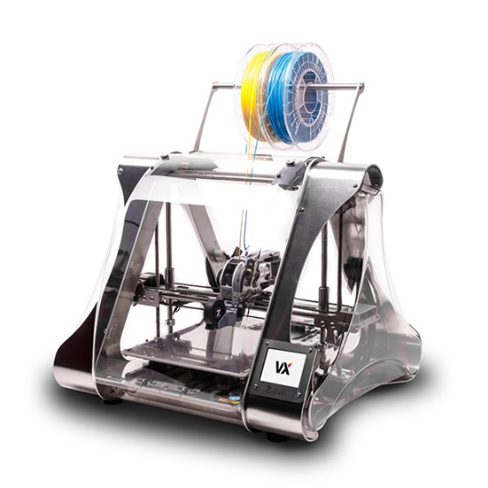

OBIETTIVI E FINALITÀ DELLA SOLUZIONE
La soluzione presentata si addice ad un istituto tecnico ma anche ad un liceo scientifico con indirizzo sperimentale o classico in cui si vogliono sperimentare soluzioni molto applicative. Il progetto ben si sposa con l'intento di dotare la scuola e quindi mettere a disposizione degli studenti soluzioni applicative che possono essere ritenute a tutti gli effetti all'interno dell'industria 4.0. Due sono i macroprogetti presentati in questa soluzione. Il primo vuole realizzare una casa domotica controllabile interamente da Smartphone, PC, o qualunque dispositivo che abbia un browser e sia collegato nella stessa rete in modo tale da agevolare e migliorare le condizioni di vivibilità dell’appartamento. Il sistema è dotato di una serie di sensori interfacciati con il sistema Arduino attraverso cui è possibile controllare in remoto la casa. Il plastico fornito è interamente realizzato con stampante 3D. A tal proposito proponiamo anche una stampante 3D che consente di stampare le parti della casa stessa. Le stampanti 3D sono di grande attualità non più solo nella prototipazione rapida di oggetti ma anche nelle fasi produttive di grandi industrie. Il secondo progetto presenta una serra completamente automatizzata che si annaffia da sola, che controlla temperatura ed umidità, con un display LCD in cui leggere i dati. L’obiettivo principale è ridurre al minimo l’intervento umano e creare un sistema che si autogestisce, monitorando i dati che preleviamo dalla pianta. Arduino è il cervello del progetto inoltre sono stati utilizzati diversi sensori. Questa serra consente di approcciare Arduino e i sensori e può essere ampliato successivamente con altri sensori e controlli. Difatti, la scelta di determinate componenti è stata fatta con la finalità di implementare nuove funzioni nel corso del tempo o aggiungere nuovi sensori o strumenti in base alle necessità del caso. Infine mediante RASPBERRY ed un’APP specifica è possibile scaricare sul proprio SMARTPHONE i dati di umidità, t

LA SOLUZIONE È COMPOSTA DA:
Il laboratorio è composto da un primo kit per la casa domotica che comprende le sagome stampate con stampante 3D da assemblare per la costruzione preliminare della casa. Insieme alle sagome forniamo anche i file di stampa delle sagome stesse. Il kit comprende poi tutti i sensori per il controllo della casa domotica ovvero un sensore PIR per rilevare la presenza di movimento in casa se l’allarme è attivo, un sensore Gas per rilevare la fuoriuscita involontaria di gas combustibile, metano, propano o fumo ed un sensore di Fiamma per rilevare la presenza di fuoco in caso di incendio.Il progetto consente di gestire tramite Arduino il sistema d'allarme domestico, controllare i dispositivi tramite pagina web server. La soluzione comprende anche una stampante 3D per la realizzare delle sagome della casa domotica o di altri particolari della casa a cui si vogliano aggiungere altri sensori da gestire tramite il sistema Arduino. Il secondo kit ovvero quello relativo alla serra automatizzata comprende la serra, il sistema Arduino di gestione della serra, il set di sensori: igrometro, un sensore per rilevare temperatura ed umidità dell'aria, un sensore di livello acqua serbatoio, un fotoresistore per il controllo della luminosità solare. Tramite Arduino verranno gestiti gli output quali una lampadina a LED per l'illuminazione, una ventola per il ricircolo aria, un buzzer ed un led rosso per indicare che il livello dell'acqua è basso ed un display dove appariranno i dati gestiti da Arduino. Infine la soluzione include Raspberry ed un'app specifica attraverso cui sarà possibile scaricare sul proprio SMARTPHONE i dati di umidità, temperatura, luminosità e livello acqua e seguire anche da casa il buon funzionamento della serra.

DESCRIZIONE PROGETTO
Il progetto prevede un primo kit relativo alla casa domotica che comprende le sagome per la costruzione della casa domotica realizzate con stampante 3D, i file di stampa delle sagome, un pannello di base ed un pannello per componenti Arduino, il set di sensori, un servomotore, una webcam, un lettore di tessere TAG, una ventola, un buzzer, diodi vari, cavetti di collegamento,.... Attraverso la stampante 3D sarà possibile stampare le sagome della casa o crearne di nuove, aggiungere ulteriori sensori e controllarli tramite il sistema Arduino. Il kt serra automatizzzata comprende la serra, il set di sensori, vari strumenti per far vivire le piante controllate tramite Arduino. Infine mediante RASPBERRY ed un’APP specifica è possibile scaricare sul proprio SMARTPHONE i dati di umidità, temperatura, luminosità e livello acqua e seguire anche da casa il buon funzionamento della serra.

ELENCO APPARECCHIATURE:
N. 2 SERRA IN POLICARBONATO (Struttaura fisica)
N. 2 INTERFACCIA ARDUINO mod. EV-ARDUINO-S comprende Arduino Mega 2560 e interfaccia collegamento sensori
N. 2 KIT INTERFACCIA ARDUINO SERRA mod. EV-ARDUINO-SERRA comprende Display LCD, sensore livello acqua, igrometro, sensore temperatura, umidità, quadro elettrico di comando, cablaggi vari, software specifico gestione serra

N. 1 STRUTTURA FISICA DELLA CASA DOMOTICA mod. CASA-DOM set di sagome stampate con stampante 3D da assemblare per la costruzione preliminare della casa.
N. 1 INTERFACCIA ARDUINO mod. EV-ARDUINO-C comprende Arduino Mega 2560, interfaccia collegamento sensori, pannello collegamenti Arduino, ecc...
N. 1 KIT INTERFACCIA ARDUINO CASA mod. EV-ARDUINO-CASA comprende Display LCD, lettore tessere, sensori fiamma, sensore gas, sensore PIR, webcam, router, microSD, quadro elettrico di comando, cablaggi vari, software specificogestione casa domotica.

N. 1 RASPBERRY ED APP per scaricamento dati su smartphone mod. EV-RASP
N. 5 NOTEBOOK
N. 1 STAMPANTE 3D CENTRO DI LAVORO MULTIFUNZIONE con software e file di stampa per tutte le sagome, filamenti da 2 kg per stampa in 3D

Clicca per la Matrice Acquisti

